01包采购清单
稻香楼宾馆改造提升项目北辰苑石材采购清单（01包）
序号 | 编号 | 名称 | 位置 | 规格参数 | 参考式样 | 参考图片 | 单位 | 工程量 | 单价 （元） | 合价 （元）
一、地面
1 | ST-101 | 白玉兰大理石 | 接见厅、宴会厅 | 1、品质等级：A 2、尺寸：参照图纸 3、厚度：地面湿贴，厚度17mm 4、其他：供货石材为成品材料，板材颜色及纹理需一致 表面不能有非材料本身所带之斑点，刷≥1.5mm厚背胶(石材防水背胶+背网）、六面防护、石材结晶；含切割、修边、倒角等加工以及排版深化费用 5、未尽事宜详见施工图纸、图集、答疑、比选文件、政府相关文件、规范等其他资料，满足设计与验收要求 |  |  | ㎡ | 169.29 |  | 0.00
2 | ST-103 | 玛雅灰大理石 | 一层公区 | 1、品质等级：A 2、尺寸：参照图纸 3、厚度：地面湿贴，厚度17mm 4、其他：供货石材为成品材料，板材颜色及纹理需一致 表面不能有非材料本身所带之斑点，刷≥1.5mm厚背胶(石材防水背胶+背网）、六面防护、石材结晶；含切割、修边、倒角等加工以及排版深化费用 5、未尽事宜详见施工图纸、图集、答疑、比选文件、政府相关文件、规范等其他资料，满足设计与验收要求 |  |  | ㎡ | 65.28 |  | 0.00
3 | ST-103 | 玛雅灰大理石 | 接待台台面 | 1、品质等级：A 2、尺寸：参照图纸 3、墙面干挂，厚度20mm 4、其他：供货石材为成品材料，板材颜色及纹理需一致 表面不能有非材料本身所带之斑点，刷≥1.5mm厚背胶(石材防水背胶+背网）、六面防护、石材结晶；含切割、修边、倒角等加工以及排版深化费用 5、未尽事宜详见施工图纸、图集、答疑、比选文件、政府相关文件、规范等其他资料，满足设计与验收要求 |  |  | ㎡ | 11.69 |  | 0.00
4 | ST-201 | 现代灰大理石 | 公区走廊 | 1、品质等级：A 2、尺寸：参照图纸 3、厚度：地面湿贴，厚度17mm 4、其他：供货石材为成品材料，板材颜色及纹理需一致 表面不能有非材料本身所带之斑点，刷≥1.5mm厚背胶(石材防水背胶+背网）、六面防护、石材结晶；含切割、修边、倒角等加工以及排版深化费用 5、未尽事宜详见施工图纸、图集、答疑、比选文件、政府相关文件、规范等其他资料，满足设计与验收要求 |  | 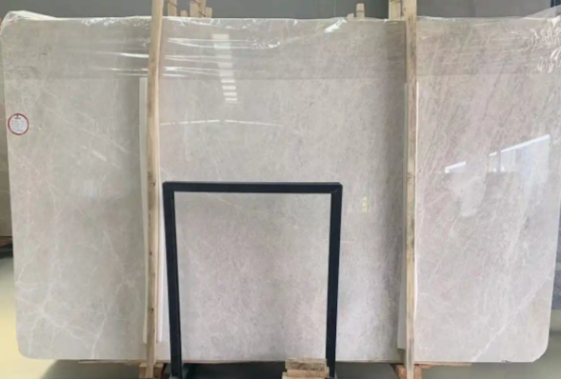 | ㎡ | 334.62 |  | 0.00
5 | ST-201 | 现代灰大理石 | 公共卫生间 | 1、品质等级：A 2、尺寸：参照图纸 3、厚度：地面湿贴，厚度17mm 4、其他：供货石材为成品材料，板材颜色及纹理需一致 表面不能有非材料本身所带之斑点，刷≥1.5mm厚背胶(石材防水背胶+背网）、六面防护、石材结晶；含切割、修边、倒角等加工以及排版深化费用 5、未尽事宜详见施工图纸、图集、答疑、比选文件、政府相关文件、规范等其他资料，满足设计与验收要求 |  |  | ㎡ | 60.53 |  | 0.00
6 | ST-201 | 现代灰大理石 | 客房地面 | 1、品质等级：A 2、尺寸：参照图纸 3、厚度：地面湿贴，厚度17mm 4、其他：供货石材为成品材料，板材颜色及纹理需一致 表面不能有非材料本身所带之斑点，刷≥1.5mm厚背胶(石材防水背胶+背网）、六面防护、石材结晶；含切割、修边、倒角等加工以及排版深化费用 5、未尽事宜详见施工图纸、图集、答疑、比选文件、政府相关文件、规范等其他资料，满足设计与验收要求 |  |  | ㎡ | 107.66 |  | 0.00
7 | ST-201 | 现代灰大理石 | 客房卫生间 | 1、品质等级：A 2、尺寸：参照图纸 3、厚度：地面湿贴，厚度17mm 4、其他：供货石材为成品材料，板材颜色及纹理需一致 表面不能有非材料本身所带之斑点，刷≥1.5mm厚背胶(石材防水背胶+背网）、六面防护、石材结晶；含切割、修边、倒角等加工以及排版深化费用 5、未尽事宜详见施工图纸、图集、答疑、比选文件、政府相关文件、规范等其他资料，满足设计与验收要求 |  |  | ㎡ | 148.44 |  | 0.00
8 | ST-201 | 现代灰大理石 | 客房淋浴间 | 1、品质等级：A 2、尺寸：参照图纸 3、厚度：地面湿贴，厚度17mm 4、其他：供货石材为成品材料，板材颜色及纹理需一致 表面不能有非材料本身所带之斑点，刷≥1.5mm厚背胶(石材防水背胶+背网）、六面防护、石材结晶；含切割、修边、倒角等加工以及排版深化费用 5、未尽事宜详见施工图纸、图集、答疑、比选文件、政府相关文件、规范等其他资料，满足设计与验收要求 | 拉槽板 | 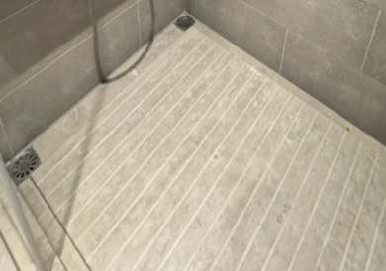 | ㎡ | 45.92 |  | 0.00
9 | ST-204 | 莎安娜米黄大理石 | 总套 | 1、品质等级：A 2、尺寸：参照图纸 3、厚度：地面湿贴，厚度17mm 4、其他：供货石材为成品材料，板材颜色及纹理需一致 表面不能有非材料本身所带之斑点，刷≥1.5mm厚背胶(石材防水背胶+背网）、六面防护、石材结晶；含切割、修边、倒角等加工以及排版深化费用 5、未尽事宜详见施工图纸、图集、答疑、比选文件、政府相关文件、规范等其他资料，满足设计与验收要求 |  | 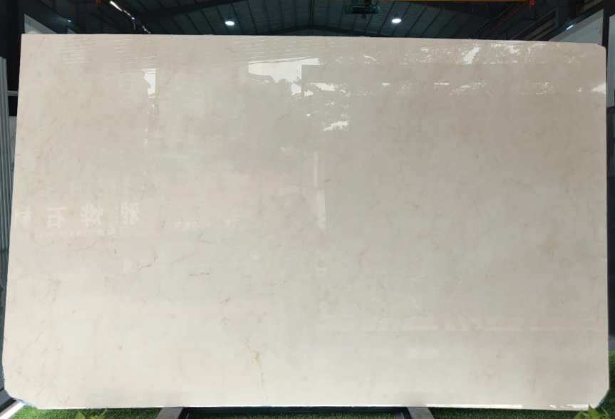 | ㎡ | 119.34 |  | 0.00
10 | ST-204 | 莎安娜米黄大理石 | 总套卫生间洗手台台面 | 1、品质等级：A 2、尺寸：参照图纸 3、厚度：20mm 4、其他：供货石材为成品材料，板材颜色及纹理需一致 表面不能有非材料本身所带之斑点，刷≥1.5mm厚背胶(石材防水背胶+背网）、六面防护、石材结晶；含切割、修边、倒角等加工以及排版深化费用 5、未尽事宜详见施工图纸、图集、答疑、比选文件、政府相关文件、规范等其他资料，满足设计与验收要求 |  | 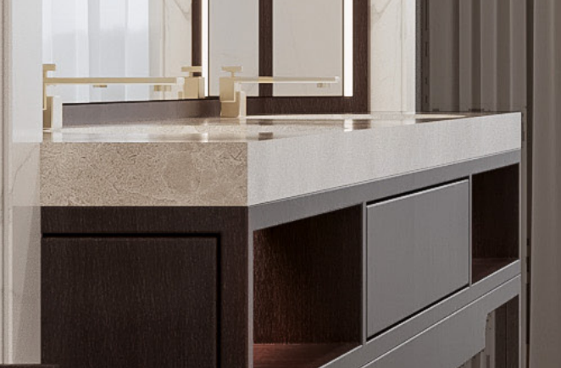 | ㎡ | 5.90 |  | 0.00
二、地面线条、门槛石
11 | ST-101门槛石 | 白玉兰大理石 | 客房房间 | 1、品质等级：A 2、尺寸：参照图纸 3、厚度17mm 4、其他：供货石材为成品材料，板材颜色及纹理需一致 表面不能有非材料本身所带之斑点，刷≥1.5mm厚背胶(石材防水背胶+背网）、六面防护、石材结晶；含切割、修边、倒角等加工以及排版深化费用 5、未尽事宜详见施工图纸、图集、答疑、比选文件、政府相关文件、规范等其他资料，满足设计与验收要求 |  |  | ㎡ | 7.57 |  | 0.00
12 | ST-101门槛石 | 白玉兰大理石 | 功能房间及后勤 | 1、品质等级：A 2、尺寸：参照图纸 3、厚度17mm 4、其他：供货石材为成品材料，板材颜色及纹理需一致 表面不能有非材料本身所带之斑点，刷≥1.5mm厚背胶(石材防水背胶+背网）、六面防护、石材结晶；含切割、修边、倒角等加工以及排版深化费用 5、未尽事宜详见施工图纸、图集、答疑、比选文件、政府相关文件、规范等其他资料，满足设计与验收要求 |  |  | ㎡ | 28.48 |  | 0.00
13 | ST-102线条 | 啡慕斯大理石 | 走道、电梯厅 | 1、品质等级：A 宽度：20mm 3、厚度17mm 4、其他：供货石材为成品材料，板材颜色及纹理需一致 表面不能有非材料本身所带之斑点，刷≥1.5mm厚背胶(石材防水背胶+背网）、六面防护、石材结晶；含切割、修边、倒角等加工以及排版深化费用 5、未尽事宜详见施工图纸、图集、答疑、比选文件、政府相关文件、规范等其他资料，满足设计与验收要求 |  |  | m | 340.47 |  | 0.00
14 | ST-102线条 | 啡慕斯大理石 | 总套 | 1、品质等级：A 宽度：20mm 3、厚度17mm 4、其他：供货石材为成品材料，板材颜色及纹理需一致 表面不能有非材料本身所带之斑点，刷≥1.5mm厚背胶(石材防水背胶+背网）、六面防护、石材结晶；含切割、修边、倒角等加工以及排版深化费用 5、未尽事宜详见施工图纸、图集、答疑、比选文件、政府相关文件、规范等其他资料，满足设计与验收要求 |  |  | m | 243.37 |  | 0.00
15 | ST-103线条 | 玛雅灰大理石 | 走道、电梯厅 | 1、品质等级：A 宽度：20mm 3、厚度17mm 4、其他：供货石材为成品材料，板材颜色及纹理需一致 表面不能有非材料本身所带之斑点，刷≥1.5mm厚背胶(石材防水背胶+背网）、六面防护、石材结晶；含切割、修边、倒角等加工以及排版深化费用 5、未尽事宜详见施工图纸、图集、答疑、比选文件、政府相关文件、规范等其他资料，满足设计与验收要求 |  |  | m | 1072.92 |  | 0.00
16 | ST-103线条 | 玛雅灰大理石 | 总套 | 1、品质等级：A 宽度：40mm 3、厚度17mm 4、其他：供货石材为成品材料，板材颜色及纹理需一致 表面不能有非材料本身所带之斑点，刷≥1.5mm厚背胶(石材防水背胶+背网）、六面防护、石材结晶；含切割、修边、倒角等加工以及排版深化费用 5、未尽事宜详见施工图纸、图集、答疑、比选文件、政府相关文件、规范等其他资料，满足设计与验收要求 |  |  | m | 24.09 |  | 0.00
17 | ST-103线条 | 玛雅灰大理石 | 总套 | 1、品质等级：A 宽度：100mm 3、厚度17mm 4、其他：供货石材为成品材料，板材颜色及纹理需一致 表面不能有非材料本身所带之斑点，刷≥1.5mm厚背胶(石材防水背胶+背网）、六面防护、石材结晶；含切割、修边、倒角等加工以及排版深化费用 5、未尽事宜详见施工图纸、图集、答疑、比选文件、政府相关文件、规范等其他资料，满足设计与验收要求 |  |  | m | 103.61 |  | 0.00
18 | ST-201门槛石 | 现代灰大理石 | 客房房间 | 1、品质等级：A 2、尺寸：参照图纸 3、厚度17mm 4、其他：供货石材为成品材料，板材颜色及纹理需一致 表面不能有非材料本身所带之斑点，刷≥1.5mm厚背胶(石材防水背胶+背网）、六面防护、石材结晶；含切割、修边、倒角等加工以及排版深化费用 5、未尽事宜详见施工图纸、图集、答疑、比选文件、政府相关文件、规范等其他资料，满足设计与验收要求 |  |  | ㎡ | 12.61 |  | 0.00
19 | ST-202挡水埂 | 现代灰大理石 | 客房 | 1、品质等级：A 宽度：100mm 3、厚度45mm 4、其他：供货石材为成品材料，板材颜色及纹理需一致 表面不能有非材料本身所带之斑点，刷≥1.5mm厚背胶(石材防水背胶+背网）、六面防护、石材结晶；含切割、修边、倒角等加工以及排版深化费用 5、未尽事宜详见施工图纸、图集、答疑、比选文件、政府相关文件、规范等其他资料，满足设计与验收要求 |  |  | m | 41.08 |  | 0.00
三、踢脚线
20 | ST-201 | 现代灰大理石 | 值班室 | 1、品质等级：A 2、尺寸：参照图纸 3、高度：100mm 4、其他：供货石材为成品材料，板材颜色及纹理需一致 表面不能有非材料本身所带之斑点，刷≥1.5mm厚背胶(石材防水背胶+背网）、六面防护、石材结晶；含切割、修边、倒角等加工以及排版深化费用 5、未尽事宜详见施工图纸、图集、答疑、比选文件、政府相关文件、规范等其他资料，满足设计与验收要求 |  |  | m | 25.10 |  | 0.00
四、墙面
21 | ST-105 | 雪花白大理石（细纹） | 中庭挑空区背景墙 | 1、品质等级：A 2、尺寸：参照图纸 3、墙面干挂，厚度25mm 4、其他：供货石材为成品材料，板材颜色及纹理需一致 表面不能有非材料本身所带之斑点，刷≥1.5mm厚背胶(石材防水背胶+背网）、六面防护、石材结晶；含切割、修边、倒角等加工以及排版深化费用 5、未尽事宜详见施工图纸、图集、答疑、比选文件、政府相关文件、规范等其他资料，满足设计与验收要求 |  | 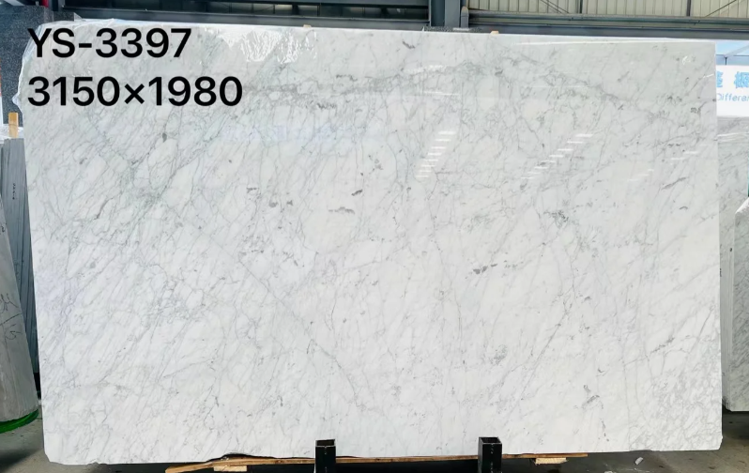 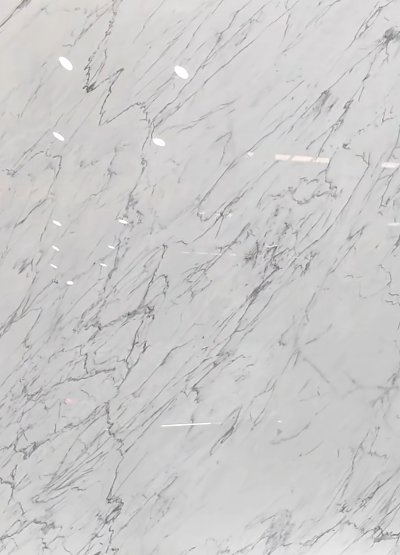 | ㎡ | 60.71 |  | 0.00
22 | ST-106 | 鱼肚金大理石 | 大堂接待背景墙 | 1、品质等级：A 2、尺寸：参照图纸 3、墙面干挂，厚度25mm 4、其他：供货石材为成品材料，板材颜色及纹理需一致 表面不能有非材料本身所带之斑点，刷≥1.5mm厚背胶(石材防水背胶+背网）、六面防护、石材结晶；含切割、修边、倒角等加工以及排版深化费用 5、未尽事宜详见施工图纸、图集、答疑、比选文件、政府相关文件、规范等其他资料，满足设计与验收要求 |  | 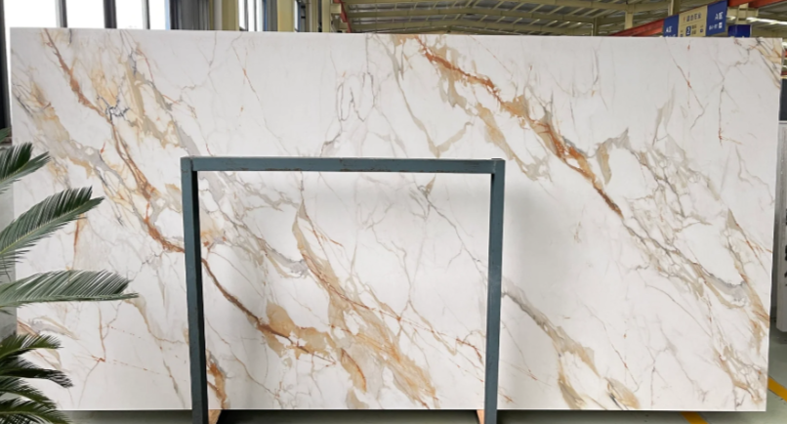 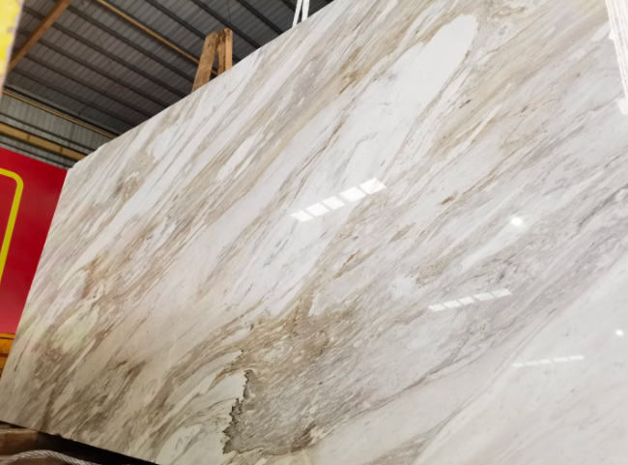 | ㎡ | 23.89 |  | 0.00
五、地暖区域 |  |  |  |  |  |  |  |  |  | 0.00
23 | ST-101 | 白玉兰大理石 | 大厅、电梯厅、中庭地面 | 1、品质等级：A 2、尺寸：参照图纸 3、厚度：地面湿贴，厚度17mm 4、满足图纸及相关要求 5、其他：供货石材为成品材料，板材颜色及纹理需一致 表面不能有非材料本身所带之斑点，刷≥1.5mm厚背胶(石材防水背胶+背网）、六面防护、石材结晶；含切割、修边、倒角等加工以及排版深化费用 6、未尽事宜详见施工图纸、图集、答疑、比选文件、政府相关文件、规范等其他资料，满足设计与验收要求 |  |  | ㎡ | 709.70 |  | 0.00
24 | ST-103 | 玛雅灰大理石 | 大厅、电梯厅地面浅色波打线 | 1、品质等级：A 2、尺寸：参照图纸 3、厚度：地面湿贴，厚度17mm 4、满足图纸及相关要求 5、其他：供货石材为成品材料，板材颜色及纹理需一致 表面不能有非材料本身所带之斑点，刷≥1.5mm厚背胶(石材防水背胶+背网）、六面防护、石材结晶；含切割、修边、倒角等加工以及排版深化费用 6、未尽事宜详见施工图纸、图集、答疑、比选文件、政府相关文件、规范等其他资料，满足设计与验收要求 |  |  | ㎡ | 61.74 |  | 0.00
25 |  | 拼花石材 | 中庭 | 1、种类、品质等级：白玉兰大理石/啡慕斯/玛雅灰，A 2、尺寸：参照图纸，参考业主选样 3、厚度：地面湿贴，厚度17mmmm 4、满足图纸及相关要求 5、其他：供货石材为成品材料，板材颜色及纹理需一致 表面不能有非材料本身所带之斑点，刷≥1.5mm厚背胶(石材防水背胶+背网）、六面防护、石材结晶；含切割、修边、倒角等加工以及排版深化费用 6、未尽事宜详见施工图纸、图集、答疑、比选文件、政府相关文件、规范等其他资料，满足设计与验收要求 |  |  | ㎡ | 18.10 |  | 0.00
26 |  | 拼花石材 | 门厅 | 1、种类、品质等级：白玉兰大理石/啡慕斯/玛雅灰，A 2、尺寸：参照图纸，参考业主选样 3、厚度：地面湿贴，厚度17mmmm 4、满足图纸及相关要求 5、其他：供货石材为成品材料，板材颜色及纹理需一致 表面不能有非材料本身所带之斑点，刷≥1.5mm厚背胶(石材防水背胶+背网）、六面防护、石材结晶；含切割、修边、倒角等加工以及排版深化费用 6、未尽事宜详见施工图纸、图集、答疑、比选文件、政府相关文件、规范等其他资料，满足设计与验收要求 |  |  | ㎡ | 111.33 |  | 0.00
27 | ST-102线条 | 啡慕斯大理石 | 走道、电梯厅、中庭 | 1、品质等级：A 宽度：20mm 3、厚度17mm 4、满足图纸及相关要求 5、其他：供货石材为成品材料，板材颜色及纹理需一致 表面不能有非材料本身所带之斑点，刷≥1.5mm厚背胶(石材防水背胶+背网）、六面防护、石材结晶；含切割、修边、倒角等加工以及排版深化费用 6、未尽事宜详见施工图纸、图集、答疑、比选文件、政府相关文件、规范等其他资料，满足设计与验收要求 |  |  | m | 340.47 |  | 0.00
28 | ST-102线条 | 啡慕斯大理石 | 走道、电梯厅、中庭 | 1、品质等级：A 宽度：50mm 3、厚度17mm 4、满足图纸及相关要求 5、其他：供货石材为成品材料，板材颜色及纹理需一致 表面不能有非材料本身所带之斑点，刷≥1.5mm厚背胶(石材防水背胶+背网）、六面防护、石材结晶；含切割、修边、倒角等加工以及排版深化费用 6、未尽事宜详见施工图纸、图集、答疑、比选文件、政府相关文件、规范等其他资料，满足设计与验收要求 |  |  | m | 370.99 |  | 0.00
29 | ST-102线条 | 啡慕斯大理石 | 门厅、中庭 | 1、品质等级：A 宽度：100mm 3、厚度17mm 4、满足图纸及相关要求 5、其他：供货石材为成品材料，板材颜色及纹理需一致 表面不能有非材料本身所带之斑点，刷≥1.5mm厚背胶(石材防水背胶+背网）、六面防护、石材结晶；含切割、修边、倒角等加工以及排版深化费用 6、未尽事宜详见施工图纸、图集、答疑、比选文件、政府相关文件、规范等其他资料，满足设计与验收要求 |  |  | m | 127.48 |  | 0.00
六、窗台板
30 | ST-201 | 现代灰大理石 | 客房 | 1、品质等级：A 2、尺寸：参照图纸 3、厚度20mm 4、其他：供货石材为成品材料，板材颜色及纹理需一致 表面不能有非材料本身所带之斑点，刷≥1.5mm厚背胶(石材防水背胶+背网）、六面防护、石材结晶；含切割、修边、倒角等加工以及排版深化费用 5、未尽事宜详见施工图纸、图集、答疑、比选文件、政府相关文件、规范等其他资料，满足设计与验收要求 |  |  | ㎡ | 10.73 |  | 0.00
31 | ST-204 | 莎安娜米黄大理石 | 总套 | 1、品质等级：A 2、尺寸：参照图纸 3、厚度20mm 4、其他：供货石材为成品材料，板材颜色及纹理需一致 表面不能有非材料本身所带之斑点，刷≥1.5mm厚背胶(石材防水背胶+背网）、六面防护、石材结晶；含切割、修边、倒角等加工以及排版深化费用 5、未尽事宜详见施工图纸、图集、答疑、比选文件、政府相关文件、规范等其他资料，满足设计与验收要求 |  |  | ㎡ | 4.98 |  | 0.00
总价（元） |  |  |  |  |  |  |  |  |  | 0.00
备注： 1、石材供应商仅供货，不安装 2、须完善综合单价分析表

